Alytaus
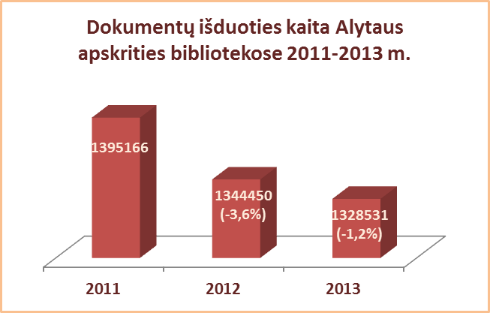
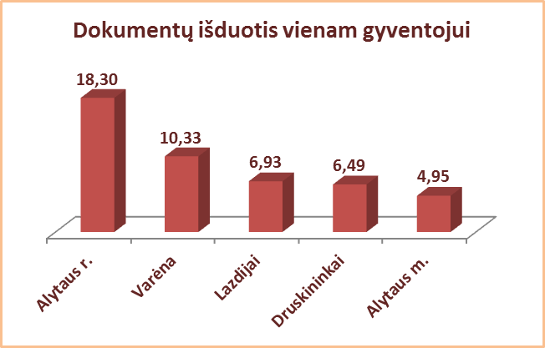
3.4. ALYTAUS APSKRITIES SAVIVALDYBIŲ VIEŠŲJŲ BIBLIOTEKŲ DOKUMENTŲ IŠDUOTIS (fiz. vnt.) 2012-2013 M.

Eil. Nr. | Savivaldybių | SVB tinklo bibliotekose |  |  | VB |  |  | Miesto fil. |  |  | Kaimo fil.
 | viešosiosios | 2013 | 2012 | Skirtumas | 2013 | 2012 | Skirtumas | 2013 | 2012 | Skirtumas | 2013 | 2012 | Skirtumas
 | bibliotekos
1 | Alytaus m. | 283623 | 273475 | 10148 | 198525 | 184454 | 14071 | 85098 | 89021 | -3923 | x | x | x
2 | Alytaus r. | 505287 | 507334 | -2047 | 320679 | 320132 | 547 | 44863 | 43951 | 912 | 139745 | 143251 | -3506
3 | Druskininkai | 137735 | 132317 | 5418 | 76623 | 71685 | 4938 | 17256 | 16946 | 310 | 43856 | 43686 | 170
4 | Lazdijai | 149960 | 167493 | -17533 | 49748 | 50265 | -517 | 20263 | 20269 | -6 | 79949 | 96959 | -17010
5 | Varėna | 251926 | 263831 | -11905 | 142312 | 154012 | -11700 | x | x | x | 109614 | 109819 | -205
Iš viso: |  | 1328531 | 1344450 | -15919 | 787887 | 780548 | 7339 | 167480 | 170187 | -2707 | 373164 | 393715 | -20551

Vilniaus
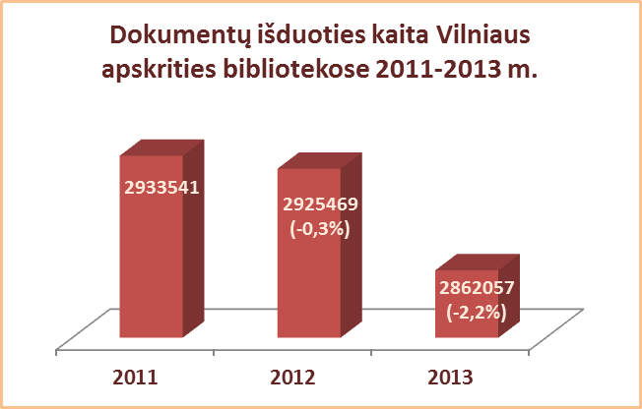
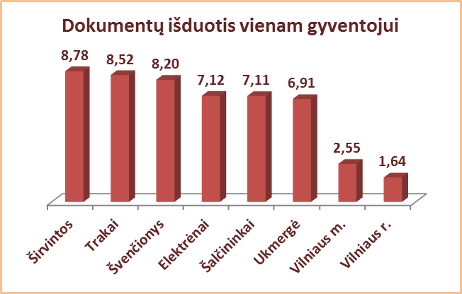
3.4. VILNIAUS APSKRITIES SAVIVALDYBIŲ VIEŠŲJŲ BIBLIOTEKŲ DOKUMENTŲ IŠDUOTIS (fiz. vnt.) 2012-2013 M.

Eil. Nr. | Savivaldybių | SVB tinklo bibliotekose |  |  | VB |  |  | Miesto fil. |  |  | Kaimo fil.
 | viešosiosios | 2013 | 2012 | Skirtumas | 2013 | 2012 | Skirtumas | 2013 | 2012 | Skirtumas | 2013 | 2012 | Skirtumas
 | bibliotekos
1 | Elektrėnai | 173737 | 169144 | 4593 | 64697 | 64002 | 695 | 37591 | 34371 | 3220 | 71449 | 70771 | 678
2 | Šalčininkai | 239825 | 244608 | -4783 | 70196 | 69795 | 401 | 46995 | 47413 | -418 | 122634 | 127400 | -4766
3 | Širvintos | 148506 | 147417 | 1089 | 51007 | 47796 | 3211 | x | x | x | 97499 | 99621 | -2122
4 | Švenčionys | 220263 | 241912 | -21649 | 41306 | 45400 | -4094 | 110802 | 112011 | -1209 | 68155 | 84501 | -16346
5 | Trakai | 288904 | 297852 | -8948 | 77737 | 80344 | -2607 | 128016 | 126025 | 1991 | 83151 | 91483 | -8332
6 | Ukmergė | 264847 | 261275 | 3572 | 145176 | 138209 | 6967 | x | x | x | 119671 | 123066 | -3395
7 | Vilniaus r. | 155925 | 172193 | -16268 | 18162 | 16771 | 1391 | 24073 | 27433 | -3360 | 113690 | 127989 | -14299
Iš viso: |  | 1492007 | 1534401 | -42394 | 468281 | 462317 | 5964 | 347477 | 347253 | 224 | 676249 | 724831 | -48582
8 | Vilniaus m. | 1370050 | 1391068 | -21018 | 0* | 0* | 0* | 1370050 | 1391068 | -21018 | x | x | x
Iš viso: |  | 2862057 | 2925469 | -63412 | 468281 | 462317 | 5964 | 1717527 | 1738321 | -20794 | 676249 | 724831 | -48582
*Vilniaus m. CB dėl rekonstrukcijos darbų nuo 2007 m. vartotojų neaptarnauja.

